Graf1
 |  |  | Funcionários por Área
 |  |  | Funcionários por Gênero

Distribuição de funcionários
 | Distribuição de Funcionários |  |  | Remover linhas e eixo
 |  | Alt + f1 |  | Adicionar rotulo de dados
 | Área
Vendas | 10 |  |  | Fonte, cor, tamanho | Segoe UI, Avenir, Century Gothic
Marketing | 36
Qualidade | 20 |  |  | Titulo (auto-explicativo)
Engenharia | 48
 |  |  |  | -Está legal olhando a um metro de distância ?

Homens | 44
Mulheres | 70

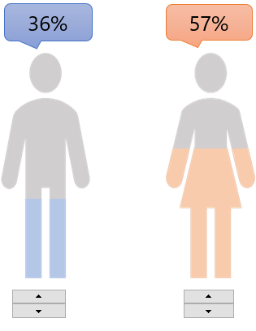
Distribuição de funcionários

 | Não pode faltar percentual
 | Não usar legenda, sempre junto a fatia

Graf2
Produto | Valores | Meta | Valores
Prod 1 | 38 | 60 | #N/A | 38
Prod 2 | 78 | 60 | 78 | #N/A
Prod 3 | 20 | 60 | #N/A | 20
Prod 4 | 70 | 60 | 70 | #N/A
Prod 5 | 73 | 60 | 73 | #N/A
Prod 6 | 43 | 60 | #N/A | 43
Prod 7 | 65 | 60 | 65 | #N/A
Prod 8 | 61 | 60 | 61 | #N/A
Prod 9 | 86 | 60 | 86 | #N/A

Ano | Colaboradores | Salários
2013 | 70 | 200,000.00
2014 | 156 | 350,000.00

